②事業実績調書
第5号様式（第11条関係）

事 業 実 績 調 書

開催事業の概要

レ
団体名
事業名
事業の実施区分 （該当する区分をチェック） | □ 居場所提供事業 □ 子ども食堂 □ 食品・生活必需品等配布事業 □ 学習支援 □ 体験活動事業 □ 子ども食堂ネットワーク事業
実施場所
事業の実施状況 実施回数、日時、 参加人数や年齢等 | 別紙の通り

子ども・若者の 様子や感想

※ 様子が分かる写真や事業の内容がわかるちらし等を添付してください。

【記入例】集約表の作成方法
 | 領収書集約表の作成方法

１ 全ての領収書に通し番号をつける。

２ 集約表に、各領収書の内容（「領収書№」・「経費項目」・「税込金額」）を入力する。
 | 「経費項目」はプルダウンリスト ▼ から選択する。

※ 経費項目が異なるものは、同じ領収書にまとめない。必ず別の領収書にする。

※ 集約表を作成すると、「③事業収支決算書」の「2支出の部 ①対象経費の決算額」が自動集計されます。

※ 集約表を印刷する場合、印刷ページ範囲の設定をしないと、不要な表枠のみのページまで印刷されます。
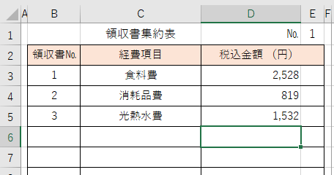
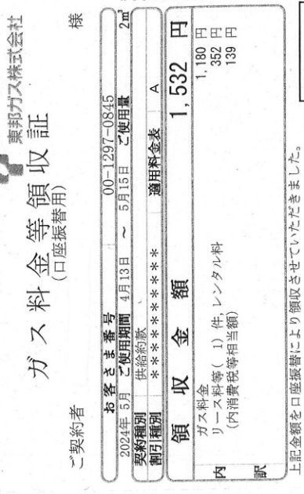
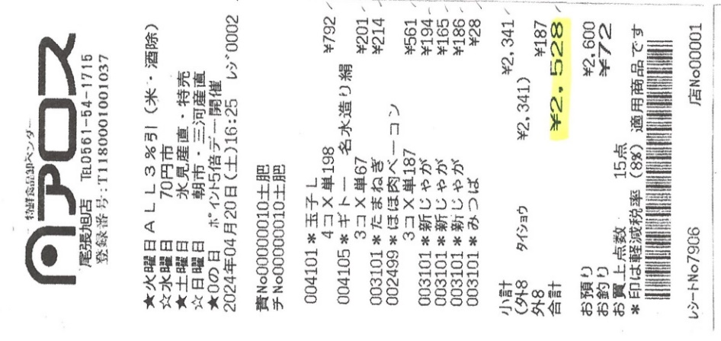
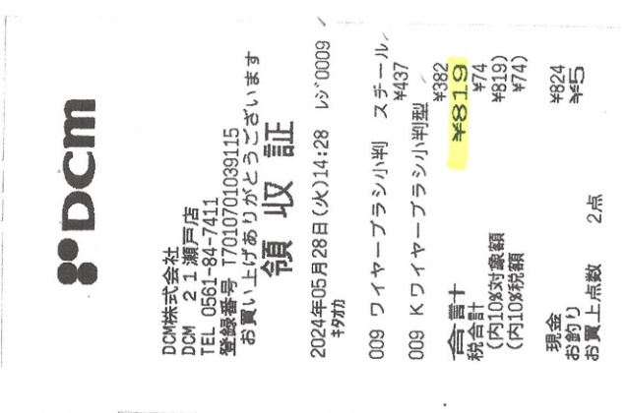
①
②
③
通し番号

